채권증감
삼덕회계법인 |  |  |  |  |  |  | 매출채권
Client | Period-end | Title | Prepared by | Date | Reviewed By | Date | W/P reference
대일개발 | 2025-12-31 | 매출채권 월별증감 | 이병하 | 2026-03-03 |  | 2026-03-03 | 4305

1. 외상매출금

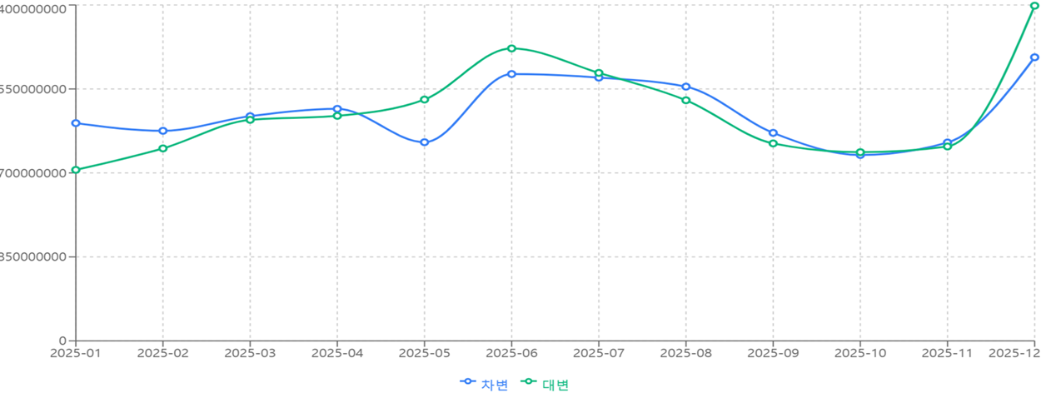
월 | 월초 | 증가 | 감소 | 기말
1월 | 2,290,671,289 | 2,204,238,156 | 1,730,977,100 | 2,763,932,345
2월 | 2,763,932,345 | 2,126,259,250 | 1,948,236,408 | 2,941,955,187
3월 | 2,941,955,187 | 2,274,332,706 | 2,237,447,162 | 2,978,840,731
4월 | 2,978,840,731 | 2,348,873,048 | 2,277,830,763 | 3,049,883,016
5월 | 3,049,883,016 | 2,011,025,280 | 2,442,934,317 | 2,617,973,979
6월 | 2,617,973,979 | 2,701,264,428 | 2,960,396,755 | 2,358,841,652
7월 | 2,358,841,652 | 2,664,879,767 | 2,712,854,805 | 2,310,866,614
8월 | 2,310,866,614 | 2,573,422,099 | 2,435,492,165 | 2,448,796,548
9월 | 2,448,796,548 | 2,105,650,368 | 1,998,801,307 | 2,555,645,609
10월 | 2,555,645,609 | 1,881,583,088 | 1,910,001,766 | 2,527,226,931
11월 | 2,527,226,931 | 2,008,308,273 | 1,967,893,580 | 2,567,641,624
12월 | 2,567,641,624 | 2,870,787,175 | 3,392,625,185 | 2,045,803,614
 |  | 27,770,623,638 | 28,015,491,313
 |  |  |  | TRUE

2. 받을어음

월 | 월초 | 증가 | 감소 | 기말
1월 | 928,713,651 | 553,851,430 | 141,129,560 | 1,341,435,521
2월 | 1,341,435,521 | 497,857,453 | 587,969,710 | 1,251,323,264
3월 | 1,251,323,264 | 545,030,713 | 1,705,784,487 | 90,569,490
4월 | 90,569,490 | 479,114,262 | 523,768,322 | 45,915,430
5월 | 45,915,430 | 696,561,536 | 601,835,476 | 140,641,490
6월 | 140,641,490 | 575,300,935 | 673,158,365 | 42,784,060
7월 | 42,784,060 | 765,079,359 | 504,121,068 | 303,742,351
8월 | 303,742,351 | 576,198,304 | 544,387,844 | 335,552,811
9월 | 335,552,811 | 323,023,250 | 580,589,581 | 77,986,480
10월 | 77,986,480 | 486,194,753 | 524,103,173 | 40,078,060
11월 | 40,078,060 | 464,745,600 | 460,190,390 | 44,633,270
12월 | 44,633,270 | 549,498,609 | 565,356,429 | 28,775,450
 |  | 6,512,456,204 | 7,412,394,405
 |  |  |  | TRUE
1. 관공서이나 대기업으로부터 대금결제는 대부분 현금이나 전자결제를 받고 있으므로
외상매출금 감소금액보다 받을어음 증가금액이 적음

벤포드 분석_외상매출금_차변
분석 계정과목: | 20_외상매출금(10800)
금액 기준열: | 차변

벤포드 법칙 분석 결과
첫째 자리 수 | 실제 건수 | 실제 분포 (%) | 벤포드 분포 (%) | 차이 (%)
1 | 651 | 30.6 | 30.1 | 0.5
2 | 377 | 17.7 | 17.6 | 0.1
3 | 246 | 11.6 | 12.5 | -0.9
4 | 221 | 10.4 | 9.7 | 0.7
5 | 164 | 7.7 | 7.9 | -0.2
6 | 138 | 6.5 | 6.7 | -0.2
7 | 123 | 5.8 | 5.8 | 0
8 | 108 | 5.1 | 5.1 | 0
9 | 98 | 4.6 | 4.6 | 0

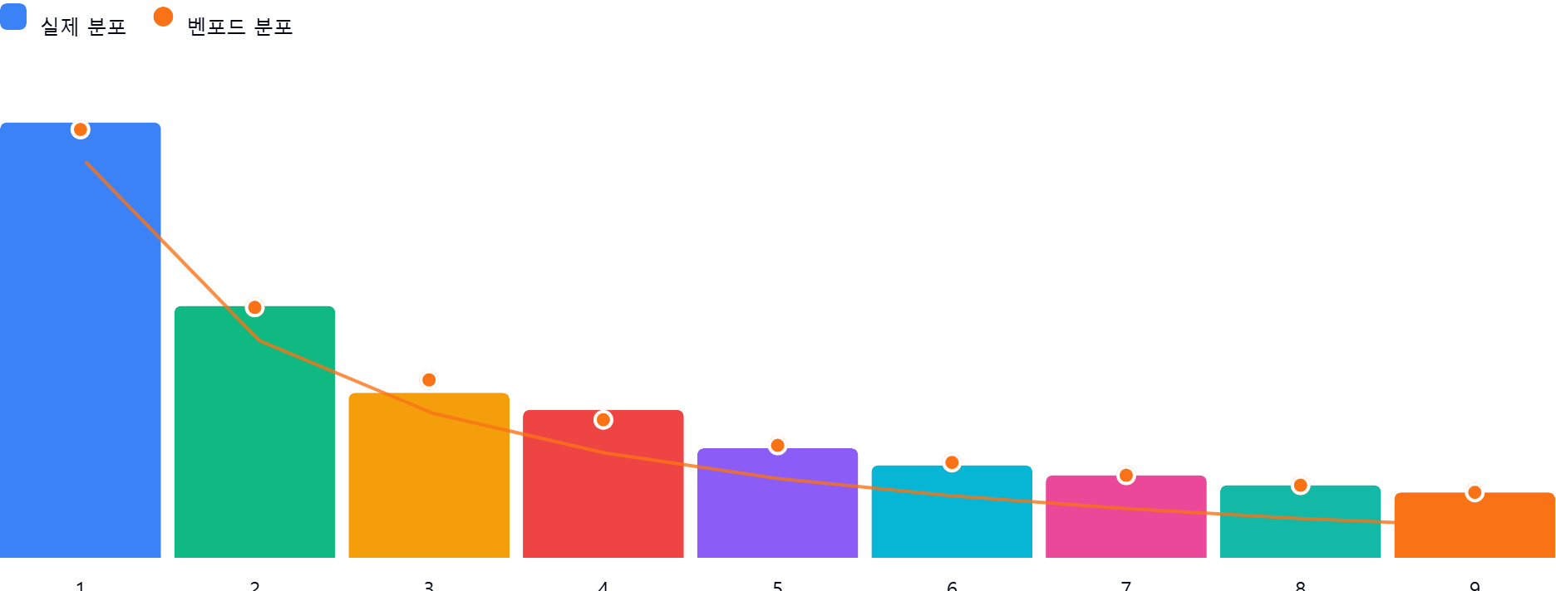

### 1. 전반적 평가

제시된 외상매출금 차변 금액의 첫째 자리 수 분포는 전반적으로 벤포드 법칙을 비교적 잘 따르고 있다고 판단됩니다. 대부분의 자릿수에서 실제 분포와 벤포드 분포 간의 차이가 크지 않습니다. 특히 2,126건이라는 충분한 데이터 수를 확보했음에도 불구하고 이러한 유사성이 나타나는 것은 긍정적인 신호입니다.

연차수당_25년미사용분
※관리직의 연차 정산
전년도 입사자 연차개수 산정할 때,
(전년도 사용분 연차가 있으면)
사용 전 정상 연차개수를 기준으로
1/2 정산연차를 산정하여 계산할 것.
예) 정구종 부장
23년 연차개수 11개
22년 선사용 연차 5개
23년 실사용 가능 연차개수 6개
→ 정산연차 기준은 11개의 반절인 6개를
기준으로 산정!!!
2025년 연차수당 정산 내역
 |  |  |  |  |  |  |  |  |  | 연차사용완료
 |  |  |  |  |  |  |  |  |  | 24년도 입사자
 |  |  |  |  | 1개=0.5 |  | 관리직 |  |  | 25년도 입사자
순번 | 부 서 명 | 성 명 | 연차 개수 | 사용 연차개수 | 사용 반차개수 | 미사용 연차개수 | 정산가능 연차개수 | 1일임금 | 금 액 | 비 고

1 | 경영지원 | 김 세 헌 | 16 | 4 | 2.5 | 9.5 | 10.5 | 206,960 | 1,966,120
2 |  | 지 현 |  | 1 |  |  |  |  | - | 25년 입사
3 |  | 박 영 수 | 17 | 4 | 4 | 9 | 9 | 168,250 | 1,514,250
4 |  | 박 성 민 | 15 | 3 | 6.5 | 5.5 | 8 | 206,140 | 1,133,770
5 |  | 양 승 욱 | 17 | 6 | 2 | 9 | 9 | 153,170 | 1,378,530
6 |  | 명 재 희 | 21 | 5 | 5 | 11 | 11 | 166,950 | 1,836,450
7 |  | 백 민 지 | 17 | 10 | 1 | 6 | 10 | 104,970 | 629,820
8 |  | 박 정 식 | 23 |  |  | 23 | 12 | 82,300 | 987,600
9 |  | 이 용 주 |  |  |  |  |  |  | - | 25년 입사
10 | 노동조합 | 이 현 진 | 25 |  |  | 25 |  | 142,300 | 3,557,500

11 | 영 업 부 | 김 영 석 | 21 |  |  | 21 | 11 | 202,370 | 2,226,070
12 |  | 김 창 오 | 25 | 8 |  | 17 | 13 | 185,470 | 2,411,110
13 |  | 김 세 형 | 24 | 4 | 1.5 | 18.5 | 12 | 177,430 | 2,129,160 |  | 20,169,520
14 |  | 박 광 일 | 25 | 5 |  | 20 | 13 | 178,580 | 2,321,540
15 |  | 전 원 식 | 20 | 8 |  | 12 | 10 | 163,510 | 1,635,100

16 | 환경사업 | 강 동 우 | 25 | 3 |  | 22 | 13 | 213,850 | 2,780,050
17 |  | 최 형 환 | 25 |  | 3.5 | 21.5 | 13 | 189,050 | 2,457,650
18 |  | 조 남 진 | 25 | 5 | 0.5 | 19.5 | 13 | 194,790 | 2,532,270
19 |  | 우 경 호 | 25 |  |  | 25 | 13 | 183,560 | 2,386,280
20 |  | 조 창 희 | 25 | 4 | 1.5 | 19.5 | 13 | 177,430 | 2,306,590
21 |  | 최 기 혁 | 19 | 6 | 4 | 9 | 10 | 157,770 | 1,419,930
22 |  | 송 승 환 | 16 | 8 | 1 | 7 | 8 | 133,960 | 937,720
23 |  | 박 준 수 | 20 | 6 | 4 | 10 | 10 | 127,770 | 1,277,700 |  | 16,098,190

24 | 차량과 | 김 범 식 | 25 |  |  | 25 |  | 157,240 | 3,931,000
25 |  | 김 영 선 |  | 3 |  |  |  |  | - | 25년 입사
26 |  | 김 용 식 | 21 |  |  | 21 |  | 137,720 | 2,892,120
27 |  | 김 원 돈 |  | 1 |  |  |  |  | - | 25년 입사
28 |  | 김 정 수 | 21 | 2 |  | 19 |  | 97,340 | 1,849,460
29 |  | 김 창 규 |  |  |  |  |  |  | - | 25년 입사
30 |  | 송 관 종 | 21 | 1 |  | 20 |  | 143,460 | 2,869,200
31 |  | 오 명 호 | 25 |  |  | 25 |  | 97,340 | 2,433,500
32 |  | 이 용 환 | 22 | 2 |  | 20 |  | 123,940 | 2,478,800
33 |  | 이 윤 성 |  |  |  |  |  |  | - | 25년 입사
34 |  | 이 제 영 |  |  |  |  |  |  | - | 25년 입사
35 |  | 임 순 열 | 18 | 4 |  | 14 |  | 130,830 | 1,831,620
36 | 차량과 | 임 종 곤 | 23 |  |  | 23 |  | 149,200 | 3,431,600
37 |  | 한 석 현 |  |  |  |  |  |  | - | 25년 입사
38 |  | 한 영 조 |  |  |  |  |  |  | - | 25년 입사
39 | 기아화성 | 김 귀 중 |  |  |  |  |  |  | - | 25년 입사
40 | 정 비 | 강 현 대 | 16 | 2 |  | 14 |  | 141,240 | 1,977,360

41 | 소각1과 | 함 평 식 | 25 | 1 |  | 24 |  | 158,070 | 3,793,680
42 |  | 이 광 희 | 18 | 1 |  | 17 |  | 123,920 | 2,106,640
43 |  | 손 철 민 | 21 | 1 |  | 20 |  | 136,550 | 2,731,000
44 |  | 박 헌 종 | 19 |  |  | 19 |  | 128,520 | 2,441,880
45 |  | 고 동 환 | 19 | 11 |  | 8 |  | 142,300 | 1,138,400
46 |  | 임 석 진 | 21 | 3 |  | 18 |  | 128,520 | 2,313,360
47 | 소각2과 | 정 병 기 | 25 |  |  | 25 |  | 159,220 | 3,980,500
48 |  | 김 승 호 | 19 |  |  | 19 |  | 126,220 | 2,398,180
49 |  | 이 성 진 | 21 |  |  | 21 |  | 146,890 | 3,084,690
50 |  | 이 연 태 | 15 | 3 |  | 12 |  | 119,330 | 1,431,960
51 |  | 정 희 종 | 25 | 3 |  | 22 |  | 143,440 | 3,155,680
52 |  | 김 종 혁 | 19 | 3 |  | 16 |  | 127,370 | 2,037,920
53 |  | 최 광 호 | 25 |  |  | 25 |  | 143,440 | 3,586,000
54 | 소각3과 | 문 병 석 | 25 |  |  | 25 |  | 166,110 | 4,152,750
55 |  | 김 제 훈 | 17 | 7 |  | 10 |  | 121,630 | 1,216,300
56 |  | 이 병 금 | 25 | 4 |  | 21 |  | 148,040 | 3,108,840
57 |  | 조 용 한 | 21 | 2 |  | 19 |  | 130,810 | 2,485,390
58 |  | 장 윤 성 | 17 | 2 |  | 15 |  | 126,600 | 1,899,000
59 |  | 신 승 철 | 25 | 4 |  | 21 |  | 142,300 | 2,988,300
60 |  | 박 장 호 | 25 | 1 |  | 24 |  | 163,810 | 3,931,440
61 | 소각4과 | 김 철 민 | 25 | 2 |  | 23 |  | 142,300 | 3,272,900
62 |  | 김 용 관 | 25 | 2 |  | 23 |  | 149,190 | 3,431,370
63 |  | 장 광 영 | 17 | 2 |  | 15 |  | 124,310 | 1,864,650
64 |  | 최 민 철 | 25 | 3 |  | 22 |  | 148,040 | 3,256,880
65 |  | 임 운 택 | 21 | 1 |  | 20 |  | 117,030 | 2,340,600
66 |  | 천 정 호 | 16 |  |  | 16 |  | 122,770 | 1,964,320

67 | 공 무 과 | 오 형 권 | 19 | 2 | 1 | 16 |  | 166,950 | 2,671,200 | 연차 모두 정산
68 |  | 임 재 수 | 25 | 1 | 2 | 22 |  | 171,930 | 3,782,460 | 연차 모두 정산
69 |  | 전 부 현 | 26 |  | 0.5 | 25.5 |  | 148,580 | 3,788,790 | 연차 모두 정산
70 |  | 이 승 주 | 17 | 6 | 0.5 | 10.5 |  | 135,420 | 1,421,910
71 |  | 이 원 |  | 3 |  |  |  |  | - | 25년 재입사
72 | 굴 삭 기 | 엄 성 은 | 25 | 1 |  | 24 |  | 159,540 | 3,828,960
73 |  | 계 광 환 | 22 | 1 |  | 21 |  | 135,420 | 2,843,820
74 |  | 강 훈 | 15 | 4 |  | 11 |  | 136,570 | 1,502,270
75 | 4조3교대 | 성 용 수 | 16 | 1 |  | 15 |  | 83,250 | 1,248,750
76 |  | 김 룡 수 |  | 2 |  |  |  |  | - | 25년 입사
77 |  | 이 경 선 | 20 | 6 |  | 14 |  | 118,180 | 1,654,520 |  | 120,107,470
78 |  | 방 상 권 |  |  |  |  |  |  | - | 25년 재입사
79 | 전 처 리 | 조 대 희 |  | 1 |  |  |  |  | - | 25년 입사
80 |  | 박 원 준 | 16 | 1 |  | 15 |  | 83,250 | 1,248,750
81 |  | 염 용 성 | 16 | 10 |  | 6 |  | 85,170 | 511,020

81 | 합 계 |  | 1411 | 200 | 41 |  |  |  | 158,134,950
 |  |  |  | 241
 |  |  |  | 연차사용률 | 17.1% |  |  |  | ※전년대비 48.8%↑
 |  |  |  | (24년 사용률 19.9%) |  |  |  |  | (24년 106,215,860원)
 |  |  |  | (23년 사용률 24.6%) |  |  |  |  | (23년 101,412,800원)
 |  |  |  | (22년 사용률 25.7%) |  |  |  |  | (22년 91,975,270원)

벤포드 분석_폐기물처분수입
분석 계정과목: | 139_폐기물처분수입(41202)
금액 기준열: | 대변

벤포드 법칙 분석 결과
첫째 자리 수 | 실제 건수 | 실제 분포 (%) | 벤포드 분포 (%) | 차이 (%)
1 | 588 | 30.6 | 30.1 | 0.5
2 | 344 | 17.9 | 17.6 | 0.3
3 | 242 | 12.6 | 12.5 | 0.1
4 | 180 | 9.4 | 9.7 | -0.3
5 | 142 | 7.4 | 7.9 | -0.5
6 | 112 | 5.8 | 6.7 | -0.9
7 | 114 | 5.9 | 5.8 | 0.1
8 | 105 | 5.5 | 5.1 | 0.4
9 | 92 | 4.8 | 4.6 | 0.2

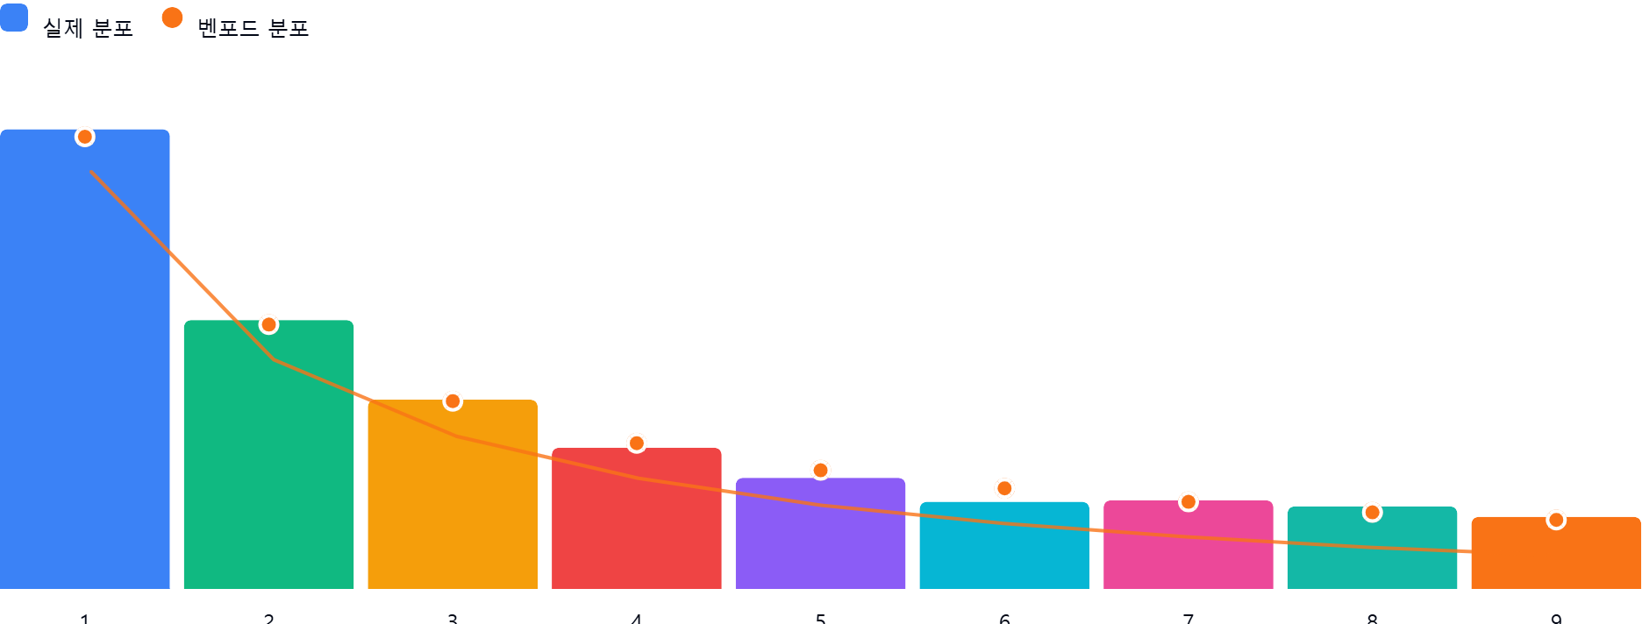

AI 감사인 의견
## 벤포드 법칙 분석 결과 검토 보고서

### 1. 전반적 평가

제시된 벤포드 법칙 분석 결과는 **전반적으로 벤포드 법칙에 비교적 잘 부합**하는 것으로 판단됩니다. 각 첫째 자리 수의 실제 분포와 벤포드 법칙에 따른 이론적 분포 간의 차이가 대부분 미미합니다. 이는 해당 계정과목의 데이터가 인위적인 조작 없이 자연스럽게 발생했을 가능성을 시사합니다.

### 2. 특이사항

분석 결과, 모든 첫째 자리 수의 차이가 5% 미만이므로 **특이사항으로 간주할 만한 영역은 없습니다**. 하지만, 다음 항목에 대해서는 주의 깊게 살펴볼 필요가 있습니다.

* **6**: 실제 분포 (5.8%) 가 벤포드 분포 (6.7%) 보다 -0.9% 낮습니다. 이는 상대적으로 '6'으로 시작하는 금액이 적다는 것을 의미합니다. 비록 5% 이상 차이는 아니지만, 만약 '6'으로 시작하는 금액이 특정 폐기물 처리 단가와 관련되어 있다면 해당 단가 책정 과정에 대한 추가 검토가 필요할 수 있습니다.

### 3. 권고사항

본 분석 결과만으로는 부정행위의 징후를 발견하기 어렵지만, 다음과 같은 추가적인 조사를 권고합니다.

* **시간 추이 분석**: 벤포드 법칙 분석을 분기별, 월별 등 시간 간격을 두고 실시하여 특정 기간에 유의미한 변화가 있는지 확인합니다. 갑작스러운 변화는 데이터 조작의 가능성을 시사할 수 있습니다.
* **다른 계정과의 비교**: 유사한 성격의 다른 수입 계정(예: 다른 종류의 폐기물 처리 수입)에 대한 벤포드 법칙 분석을 수행하고 결과를 비교합니다. 유의미한 차이가 발생한다면, 그 원인을 규명해야 합니다.
* **샘플링 감사**: 폐기물 처분 수입 관련 거래 내역을 샘플링하여 증빙 자료(계약서, 청구서, 입금 내역 등)와 대조합니다. 이를 통해 실제 거래와 회계 처리 간의 불일치 여부를 확인합니다.
* **금액 구간별 분석**: 특정 금액 구간에서 벤포드 법칙 위배가 나타나는지 확인합니다. 예를 들어, 1,000,000원 미만의 금액과 1,000,000원 이상의 금액을 분리하여 벤포드 법칙 분석을 수행할 수 있습니다.
* **비율 분석**: 폐기물 처분 수입이 전체 수입에서 차지하는 비율의 변동 추이를 분석하고, 매출원가 또는 관련 비용과의 상관관계를 분석합니다. 이를 통해 비정상적인 증감 여부를 파악할 수 있습니다.

**요약하자면,** 현재 분석 결과는 긍정적이지만, 위에서 언급한 추가적인 검토를 통해 데이터의 신뢰성을 더욱 확보하고 잠재적인 위험 요인을 사전에 예방하는 것이 중요합니다.

